Plan1
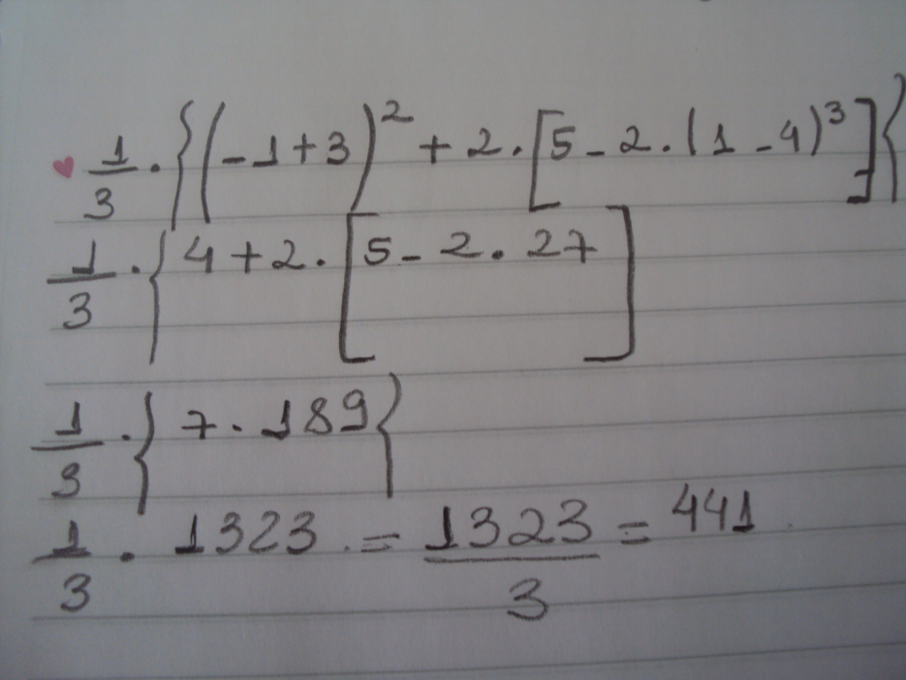
2.
Os itens que devem ser adquiridos pela empresa são os seguintes: | Und | custo unitário | custo total | imposto | custo total + imposto | 1.
Transformadores | 3 | R$ 40,000.00 | R$ 120,000.00 | 0.12 | R$ 134,400.00
Maquinas importadas | 4 | R$ 96,000.00 | R$ 384,000.00 | 0.18 | R$ 453,120.00
Maquinas Nacionais | 5 | R$ 80,000.00 | R$ 400,000.00 | 0.12 | R$ 448,000.00
Transporte | - | - | - | - | R$ 20,000.00
 | Preço/hora | Horas necessárias |  |  | R$ 3,000.00
Mão de obra | R$ 50.00 | 60 |  |  | R$ 1,058,520.00

3.
Parâmetros - Imp. Renda (IRRF)
Renda Bruta Mensal (R$) |  |  | Alíquota (%) | Parcela a Deduzir
Até 1058 | R$ 1,000.00 |  | isento | -
De 1.058,01 até 2.115,00 | R$ 2,000.00 |  | 0.15 | R$ 300.00
Acima de 2.115,00 | R$ 5,000.00 |  | 0.275 | R$ 1,375.00

4.
12.8

5.
Tarifa de ônibus |  | Taxa
R$ 2.20 | R$ 2.45 | 11.36%

